상품제안서
세인트비 LED 접이식 목걸이 선풍기 (목스트랩증정) | 상품코드: S46104

 |  |  |  |  |  |  | 02-713-8555 | www.synergygift.co.kr
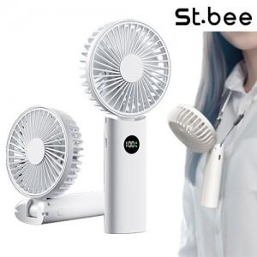

【상세/제작정보】

【인쇄/포장옵션】 | 레이저, 풀칼라 / 포장지포장

【공급단가】 | 수량 | 50~ | 100~ | 500~ | 1,000~ | 2,000~
*VAT별도 | 단가 | 5,460원 | 5,160원 | 4,910원 | 4,780원 | 4,700원

【상품 URL】 | https://www.synergygift.co.kr:443/src/goods_detail.php?gdno=46104

